Hoja1
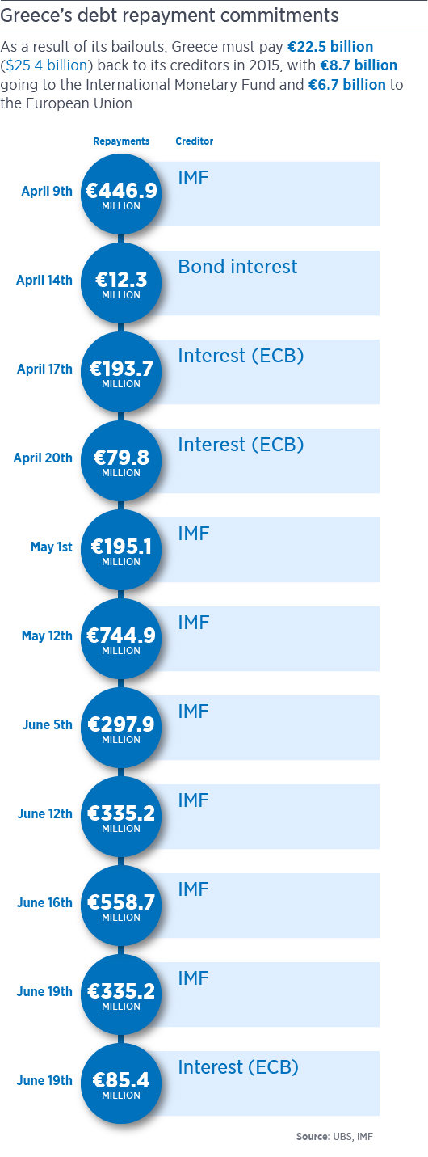
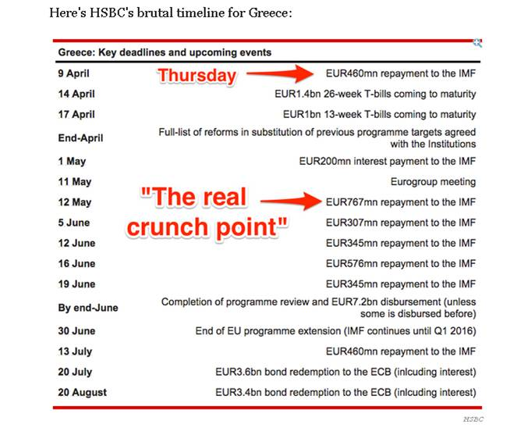
Fecha | Pagos
2015-04-09 | 460 millones de euros FMI | a
2015-05-01 | 200 millones de euros FMI
2015-05-11 | Reunión Eurogrupo
2015-05-12 | 767 millones de euros FMI
2015-06-05 | 307 millones de euros FMI
2015-06-12 | 345 millones de euros FMI
2015-06-16 | 576 millones de euros FMI
2015-06-19 | 345 millones de euros FMI
2015-07-13 | 460 millones de euros FMI

 | a

